상품제안서
디자인 원형 거울 (레자크)[인쇄무료] | 상품코드: F30418

 |  |  |  |  |  |  | 02-412-0044 | www.easy1.co.kr
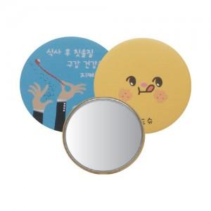

【상세/제작정보】

【인쇄/포장옵션】 | 풀칼라, 옵셋인쇄 / OPP(비닐)

【공급단가】 | 수량 | 1,000~ | 2,000~ | 3,000~ | 5,000~ | 10,000~
*VAT별도 | 단가 | 660원 | 650원 | 630원 | 620원 | 600원

【상품 URL】 | http://www.easy1.co.kr/src/goods_detail.php?gdno=30418

